PROT BASE 1.2
FECHA: |  | LUGAR: |  | MONITOR:

DEPORTE: |  |  | NIVEL: | BASE
INDICADOR TÉCNICO
1.1.2 Aplica los elementos para la ejecucción de la técnica del pase.
EVALUACIÓN: | PRECISION DE PASE

OBJETIVO: | Medir la precisión en la ejecución del gesto del pase, así como su ejecución. |  |  | GRAFICO

 |  |  |  | 

MATERIALES: | Balones, conos, decametro ó metro.

DESCRIPCIÓN DE LA PRUEBA: | Se ubican 5 mini porterías de 1 mt. de ancho a un costado de la cancha separadas a 4 mt. una de otra, al frente de cada portería se ubica un balón, el evaluado se ubica a 2 mt. de la primera portería e inicia pateando el balón tratando de ir introduciendo cada uno en su respectiva portería.

RECOMENDACIONES: | Los pases deben ser en orden progresivo de la portería 1 a la 5.

CALIFICACIÓN: | Se hacen dos intentos, sumamos los puntos y nos quedamos con la mejor calificación. La puntuación es, si no acierta en portería 1 punto, si toca o derriba un cono 2 puntos, introducir el balón 3 puntos. Para evaluar el gesto técnico se debe de tener en cuenta los siguientes elementos (Estar perfilado, mirada balón-objetivo, prolongación del movimiento).

Vo.Bo. Realizó:

Vo.Bo. Revisó:

Vo.Bo. Aprobó:

Elaborado por: Aldover Alexander Colorado |  | Cargo: N/A |  | Fecha: 07/may/2017 | Firma:

Revisado por: Ruben Darío Muñoz Abadía |  | Cargo: Subsecretario de Fomento |  | Fecha: 10/may/2018 | Firma:

Aprobado por: Silvio Fernando López Ferro |  | Cargo: Secretario del Deporte y la Recreación |  | Fecha: 10/may/2018 | Firma:

PROTO BASE 1.3
FECHA: |  | LUGAR: |  | MONITOR:

DEPORTE: |  |  | NIVEL: | BASE
INDICADOR TÉCNICO
1.1.3 Adquiere los elementos básicos del gesto del remate en la disciplina de fútbol sala.
EVALUACIÓN: | REMATE: TIRO AL ARCO (sin oposición)

OBJETIVO: | Medir la precisión del tiro a portería. |  |  | GRAFICO

 |  |  |  | 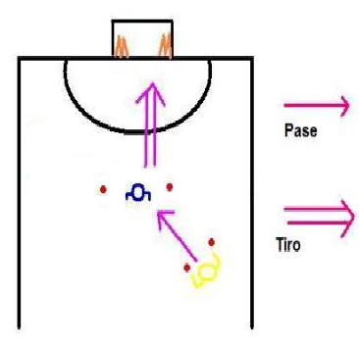

MATERIALES: | 4 conos, balón, topes.

DESCRIPCIÓN DE LA PRUEBA: | DESARROLLO: El evaluado, partirá de una posición de espaldas a la portería, aproximadamente a 7 mt. del área. Un compañero o el evaluador se situará con balón a unos 7 mt. (Se ubican 2 topes como referencia), más retrasado que el primer jugador y en banda derecha ó izquierda según elperfil del evaluado (Se ubican 2 topes como referencia). En la portería se situarán dos conos junto a cada palo y un portero entre los conos. El test comienza cuando el evaluador realiza un pase al pie del primer jugador, el cual debe realizar un tiro a portería desde el área de remate a 1 m. del área. Cada jugador realizará 5 tiros recibiendo el pase desde el lado del perfil que maneja. El evaluado debe perfilarse rápido y conseguir realizar el tiro, de manera que logre realizar el tiro. Para evaluar la precisión se coloca un objetivo en el interior de la portería (4 conos, 2 junto a cada poste), los cuáles los jugadores deben intentar derribar.

RECOMENDACIONES: | Antes de iniciar la prueba indagar el perfil del evaluado. Sólo con tumbar un solo cono cumplió con el objetivo.

CALIFICACIÓN: | Para evaluar cuantitativamente usaremos la siguiente puntución. El jugador no logra rematar al arco 1 punto, el remate se va por fuera 2 puntos, el remate lo detiene el portero 3 puntos, el remate es gol pero no derriba el objetivo 4 puntos, el no es gol pero derriba el objetivo 5 puntos, el remate es gol y derriba el objetivo 6 puntos. Para medir la evaluación cualitativa se tendrá en cuenta el manejo de los tres elementos técnicos (perfilación, mirada balón-objetivo, prolongación del movimiento)

Vo.Bo. Realizó:

Vo.Bo. Revisó:

Vo.Bo. Aprobó:

Elaborado por: Aldover Alexander Colorado |  | Cargo: N/A |  | Fecha: 07/may/2017 | Firma:

Revisado por: Ruben Darío Muñoz Abadía |  | Cargo: Subsecretario de Fomento |  | Fecha: 10/may/2018 | Firma:

Aprobado por: Silvio Fernando López Ferro |  | Cargo: Secretario del Deporte y la Recreación |  | Fecha: 10/may/2018 | Firma:

PROTO FUND 3.2
FECHA: |  | LUGAR: |  | MONITOR:

DEPORTE: |  |  | NIVEL: | FUNDAMENTACION
INDICADOR TÉCNICO
1.3.2 Aplica alternativas en el juego que con llevan a la ejecución adecuada del gesto técnico del pase .
EVALUACIÓN: | DE PASE

OBJETIVO: | Medir la precisión del gesto técnico del pase. |  |  | GRAFICO

 |  |  |  | 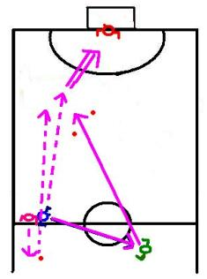

MATERIALES: | Balones, conos.

DESCRIPCIÓN DE LA PRUEBA: | En la banda izquierda, a la altura del medio campo, se sitúa un jugador con un balón, un poco más retrasado después de la línea del medio campo en paralelo al palo derecho del arco se ubica el jugador a evaluar (1 m.), se ubican dos conos en diagonal entre el tiro de esquina y el jugador ( 3 m. del área), a evaluar sobre la banda izquierda y se ubica otro cono dos metros por detrás del medio campo. El jugador de la banda izquierda realiza un pase al que va hacer evaluado y corre hacia la zona demarcada por los dos conos, el evaluado controla el balón y realiza un pase entre los dos conos, el primer jugador que corrió a la zona intenta realizar un control dirigido y rematar al arco.

RECOMENDACIONES: | Tener varios balones disponibles para que una vez este listo el colaborador se inicie la prueba.

CALIFICACIÓN: | No le llega pase al jugador ó se derriba un cono 1 punto, el pase llega al jugador lanzado por fuera de la zona marcada 2 puntos, el pase llega por la zona marcada 3, Para evaluar el gesto técnico se debe de tener en cuenta los siguientes elementos (Estar perfilado, mirada balón-objetivo, prolongación del movimiento).

Vo.Bo. Realizó:

Vo.Bo. Revisó:

Vo.Bo. Aprobó:

Elaborado por: Aldover Alexander Colorado |  | Cargo: N/A |  | Fecha: 07/may/2017 | Firma:

Revisado por: Ruben Darío Muñoz Abadía |  | Cargo: Subsecretario de Fomento |  | Fecha: 10/may/2018 | Firma:

Aprobado por: Silvio Fernando López Ferro |  | Cargo: Secretario del Deporte y la Recreación |  | Fecha: 10/may/2018 | Firma:

PROTO FUND 3.3
FECHA: |  | LUGAR: |  | MONITOR:

DEPORTE: |  |  | NIVEL: | FUNDAMENTACION
INDICADOR TÉCNICO
1.3.3 Aplica alternativas en el juego que con llevan a la ejecución adecuada del gesto técnico del remate.
EVALUACIÓN: | REMATE: TIRO AL ARCO CON OPOSICIÓN

OBJETIVO: | Medir la precisión de remate del tiro a portería con oposición. |  |  | GRAFICO

 |  |  |  | 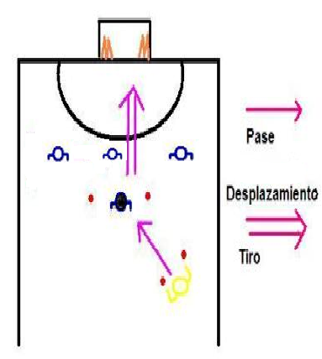
MATERIALES: | Conos, balón, topes, decametro ó metro.

DESCRIPCIÓN DE LA PRUEBA: | El evaluado partirá de una posición de espaldas a la portería (Se ubican 2 topes como referencia) , en la mitad de la cancha. El monitor o ayudante, se situará con balón a unos 7 m. retrasado por una banda (Se ubican 2 topes como referencia). Se ubican 3 jugadores separados a 2 m. y entre la zona de remate a 1 m. del área. En la portería se situan 2 conos junto a cada palo y un portero entre los conos. El test inicia cuando el ayudante realiza un pase al pie del evaluado, el cual debe recibir el balón y realizar un tiro a portería desde la zona de remate. Cada jugador realizará 5 tiros recibiendo el pase dependiendo el lado según el perfil que maneje.

RECOMENDACIONES: | El evaluado debe tratar de rematar a ras de suelo en donde están ubicados los conos que se deben derribar.

CALIFICACIÓN: | El jugador no logra tirar 1 punto, el balón queda en un obstáculo 2 puntos, el remate se va por fuera 3 puntos, el remate lo detiene el portero 4 puntos, el remate es gol 5 puntos, el remate es gol y derriba el objetivo 6 puntos. De los 5 tiros realizados se hace la media de las puntuaciones, para obtener la calificación final. Para evaluar el gesto técnico se debe de tener en cuenta los siguientes elementos (Estar perfilado, mirada balón-objetivo, prolongación del movimiento).

Vo.Bo. Realizó:

Vo.Bo. Revisó:

Vo.Bo. Aprobó:

Elaborado por: Aldover Alexander Colorado |  | Cargo: N/A |  | Fecha: 07/may/2017 | Firma:

Revisado por: Ruben Darío Muñoz Abadía |  | Cargo: Subsecretario de Fomento |  | Fecha: 10/may/2018 | Firma:

Aprobado por: Silvio Fernando López Ferro |  | Cargo: Secretario del Deporte y la Recreación |  | Fecha: 10/may/2018 | Firma:

